Feuil1
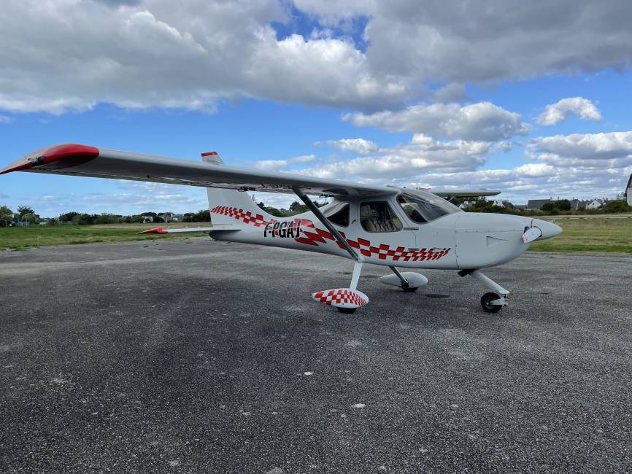
MASSE ET CENTRAGE Glasair Glastar GS-1
F-PGAJ

 | Qté (litres) | Masse (Kg) | Bras de levier (m) | Moment (m,Kg)
Avion vide |  | 573 | 2.4 | 1375.2
Pilote |  | 0 | 2.56 | 0
Passager |  | 0 | 2.56 | 0
Bagages AV |  | 0 | 3.45 | 0
Bagages AR (total AV AR max 113Kg) |  | 0 | 4.06 | 0
Carburant en litres (192L max) | 0 | 0 | 2.74 | 0 | 573 | 889 | 889 | 889 | 573
Total |  | 573 | 2.4 | 1375.2 | 2.41 | 2.41 | 2.41 | 2.61 | 2.61
Entrer les données uniquement dans les cases jaunes
Masse maximum au décollage: 889Kg Limite AV: 2,41 Limite AR: 2,61
 |  |  |  |  |  |  |  |  |  | 2.3 | 2.35 | 2.4

